상품제안서
이중망사여행용세트(1호) | 상품코드: S13453

 |  |  |  |  |  |  | 02-713-8555 | www.synergygift.co.kr
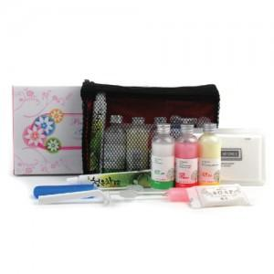

【상세/제작정보】 | <p><span style="font-size: 14pt;">※ 기본 벌크 출고 기준입니다.(종이케이스 추가시 택배비 +7000원)</span></p>

【인쇄/포장옵션】 | 실크 / 포장지포장

【공급단가】 | 수량 | 100~ | 300~ | 500~ | 1,000~ | 3,000~
*VAT별도 | 단가 | 4,530원 | 4,290원 | 4,080원 | 3,970원 | 3,900원

【상품 URL】 | https://www.synergygift.co.kr:443/src/goods_detail.php?gdno=8655

